国家分布前十
 | Country
US | 13311
CN | 3128
国家分布前十
CA | 1415
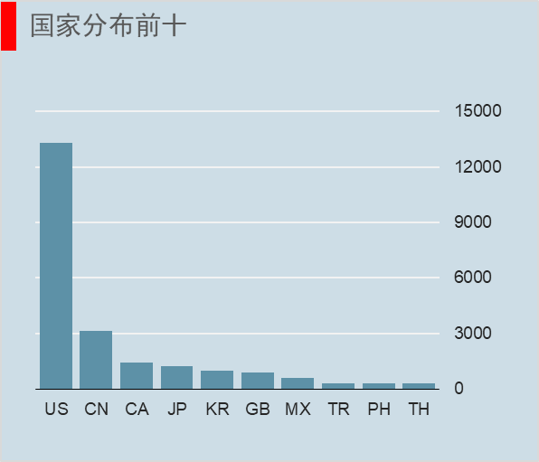
JP | 1237
KR | 993
GB | 901
MX | 579
TR | 326
PH | 298
TH | 289

城市分布前十
 | City
上海市 | 542
Seoul | 243
北京市 | 234
城市分布前十
New York | 230
London | 215
Toronto | 186
Mexico City | 180
Chicago | 179
Las Vegas | 153
Seattle | 151

